Základní - lepené hranoly
Příloha č. 1 - Herní prvky dětského hřiště Prachovice

Pol. | Označení položky | Množství | Cena v Kč/ks | %DPH | Kč DPH | Celkem Kč | Max. výška volného pádu v m | Ilustační obrázky
1 | Kolotoč se sedáky (průměr minimálně 1,4m) - celokovový | 1 ks |  | 21% | 0.00 | 0.00
 | Montáž | 1 ks |  | 21% | 0.00 | 0.00 |  | 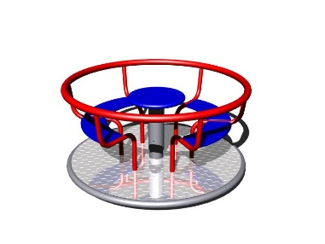
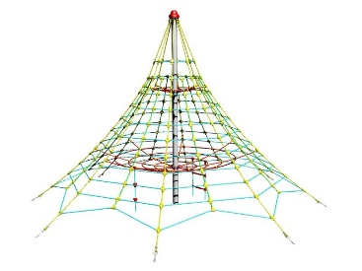
2 | Lanová pyramida, výška minimálně 4 m | 1 ks |  | 21% | 0.00 | 0.00
 | Montáž | 1 ks |  | 21% | 0.00 | 0.00
3 | Lanovka (délka 30m) -celokovová - pozinkovaná | 1 ks |  | 21% | 0.00 | 0.00 |  | 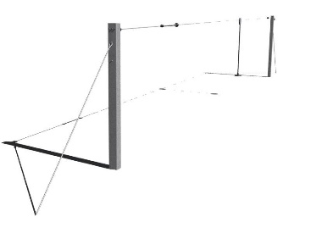
 | Montáž | 1 ks |  | 21% | 0.00 | 0.00
4 | Houpadlo na pružině HDPE -jednomístné - tvar zvířatka | 1 ks |  | 21% | 0.00 | 0.00
 | Montáž | 1 ks |  | 21% | 0.00 | 0.00 |  | 
5 | Houpadlo na pružině HDPE - dvoumístné - tvar zvířatka | 1 ks |  | 21% | 0.00 | 0.00
 | Montáž | 1 ks |  | 21% | 0.00 | 0.00 |  | 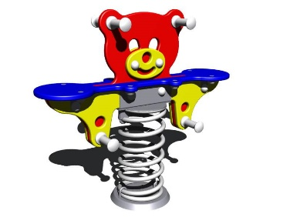
6 | Houpačka "Hnízdo" (průměr „Hnízda“ minimálně 1,2m)" - HIC 1 m | 1 ks |  | 21% | 0.00 | 0.00 | 1 m
 | Montáž | 1 ks |  | 21% | 0.00 | 0.00 |  | 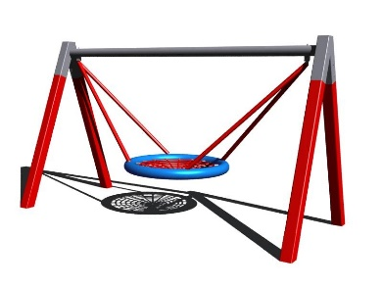
7 | Pískoviště 3x3m se sedáky (se sedáky HDPE, bez písku) | 1 ks |  | 21% | 0.00 | 0.00
 | Montáž | 1 ks |  | 21% | 0.00 | 0.00 |  | 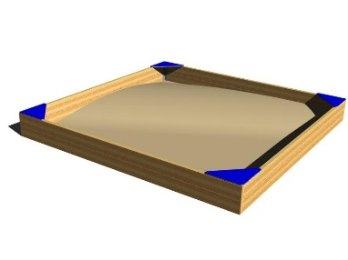
8 | PVC plachta na zakrytí pískoviště 3x3m | 1 ks |  | 21% | 0.00 | 0.00
 | Montáž | 1 ks |  | 21% | 0.00 | 0.00
9 | Herní sestava 3 věžová, obsahující minimálně 2 skluzavy, lanový most mezi věžemi, prolézací tunel, šplhací síť 2x2 m, dvoujhoupačku s kovovým ráhnem ….. HIC 1 m | 1 ks |  | 21% | 0.00 | 0.00 | 1 m | 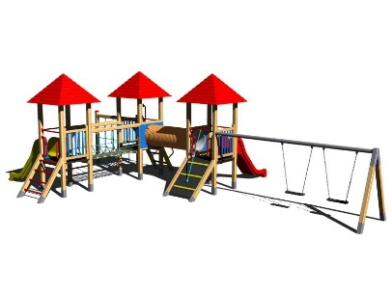
 | Montáž | 1 ks |  | 21% | 0.00 | 0.00
10 | Housenka z HDPE | 1 ks |  | 21% | 0.00 | 0.00 |  | 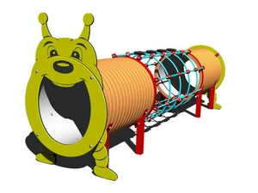
 | Montáž | 1 ks |  | 21% | 0.00 | 0.00
11 | Kreslící tabule s počítadlem (se stříškou) | 1 ks |  | 21% | 0.00 | 0.00 |  | 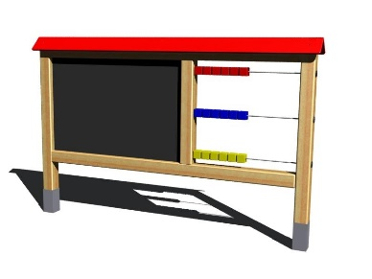
 | Montáž | 1 ks |  | 21% | 0.00 | 0.00
12 | Dvojprohazovadlo | 1 ks |  | 21% | 0.00 | 0.00
 | Montáž | 1 ks |  | 21% | 0.00 | 0.00 |  | 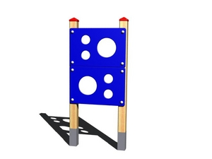
13 | Řetězová dvojhoupačka HIC 1 m | 1 ks |  | 21% | 0.00 | 0.00 | 1 m | 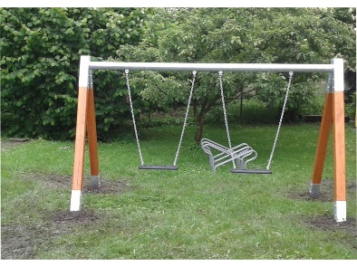
 | Montáž | 1 ks |  | 21% | 0.00 | 0.00
14 | Vahadlová houpačka dvoumístná | 1 ks |  | 21% | 0.00 | 0.00
 | Montáž | 1 ks |  | 21% | 0.00 | 0.00 |  | 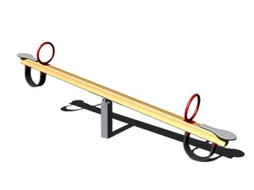
15 | Šplhací sestava, obsahující šplhací síť, hrazdu, žebřiny HIC 2 m, včetně odpovídající dopadové plochy | 1 ks |  | 21% | 0.00 | 0.00 | 2 m
 | Montáž | 1 ks |  | 21% | 0.00 | 0.00 |  | 